수주 스케쥴
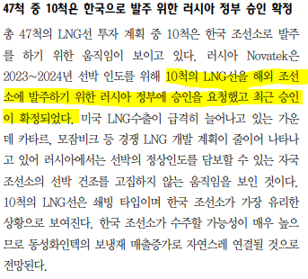
발주처 | 수주 금액 억원 | 1Q20 | 2Q20 | 3Q20 | 4Q20 | 1Q21 | 2Q21 | 3Q21 | 4Q21 | 1Q22 | 2Q22 | 3Q22 | 4Q22
20년말 수주잔고 | 4747 | 800 | 800 | 800 | 800 | 800 | 747 |  |  |  |  |  |  |  | 프로젝트 | 총 선박 주문 물량 | LNG선 수주 예상 기업 | 수주 예상 물량 (척) | 상태 | 본계약 예상년도
21년 수주 예정 | 4239 |  |  |  |  | 0 | 53 | 800 | 800 | 800 | 800 | 800 | 186 | 2020 | 모잠비크(Total) | 16 | 삼성중공업 | 8 | LOI | 2020
22년 수주 예정 | 3454 |  |  |  |  |  |  |  |  |  |  |  | 614 |  |  |  | 현대중공업 | 8 | LOI | 2020
 |  |  |  |  |  |  |  |  |  |  |  |  |  |  | 캐나다LNG | 8 | 현대중공업 | 8 | LOI | 2020
 |  |  |  |  |  |  |  |  |  |  |  |  |  |  |  |  | 삼중+현중 물량 총합 | 24

 |  |  |  |  |  |  |  |  |  |  |  |  |  |  |  |  |  | 2021 | 카타르 노스필드 | 56 | 산둥중화조선 | 16 | 슬롯예약 확정 | 2021
 |  |  |  |  |  |  |  |  |  |  |  |  |  |  |  |  |  |  |  |  | 현대중공업 | 13 | 6월 슬롯예약 예상 | 2021
 |  |  |  |  |  |  |  |  |  |  |  |  |  |  |  |  |  |  |  |  | 삼성중공업 | 13 | 6월 슬롯예약 예상 | 2021
 |  |  |  |  |  |  |  |  |  |  |  |  |  |  |  |  |  |  |  |  | 대우조선해양 | 13 | 6월 슬롯예약 예상 | 2021
 |  |  |  |  |  |  |  |  |  |  |  |  |  |  |  |  |  |  | 카타르 골든패스 | 20 | 현대중공업 | 6 |  | 2021 | LNG플랜트 건설중
 |  |  |  |  |  |  |  |  |  |  |  |  |  |  |  |  |  |  |  |  | 삼성중공업 | 6 |  | 2021
 |  |  |  |  |  |  |  |  |  |  |  |  |  |  |  |  |  |  |  |  | 대우조선해양 | 8
 |  | 2020 |  |  |  | 2021 |  |  |  | 2022 |  |  |  | 2023 |  |  |  |  | 러시아 노바텍 | 20 | 삼성중공업 | 6 |  | 2021
매출인식 |  | 800 | 800 | 800 | 800 | 800 | 800 | 800 | 800 | 800 | 800 | 800 | 800 | #REF! | #REF! | #REF! | #REF! |  |  |  | 삼중+현중 물량 총합 | 44
 |  |  |  |  | 3200 |  |  |  | 3200 |  |  |  | 3200 |  |  |  | #REF!

 |  |  |  |  |  |  |  |  |  |  |  |  |  |  |  |  |  |  |  | 19년 말 수주잔고 | 4747 |  | 1척당 157억
 |  |  |  |  |  |  |  |  |  |  |  |  |  |  |  |  |  |  |  | 20년 수주 예정
 |  |  |  |  |  |  |  |  |  |  |  |  |  |  |  |  |  |  |  | 전방 미발주 | 2355 | 30척
 |  |  |  |  |  |  |  |  |  |  |  |  |  |  |  |  |  |  | 모잠비크 | 삼성중공업 | 628 | 8척
 |  |  |  |  |  |  |  |  |  |  |  |  |  |  |  |  |  |  |  | 현대중공업 | 628 | 8척
 |  |  |  |  |  |  |  |  |  |  |  |  |  |  |  |  |  |  | 캐나다 LNG | 현대중공업 | 628 | 8대
 |  |  |  |  |  |  |  |  |  |  |  |  |  |  |  |  |  |  |  |  | 4239
 |  |  |  |  |  |  |  |  |  |  |  |  |  |  |  |  |  |  |  | 21년 수주 예정
 |  |  |  |  |  |  |  |  |  |  |  |  |  |  |  |  |  |  | 카타르 노스필드 | 삼중+현중 | 2041 | 26척
 |  |  |  |  |  |  |  |  |  |  |  |  |  |  |  |  |  |  | 카타르 골든패스 | 삼중+현중 | 942 | 12척
 |  |  |  |  |  |  |  |  |  |  |  |  |  |  |  |  |  |  | 러시아 노바텍 | 삼성중공업 | 471 | 6척 예상 | 추가 10대 물량 나오는데 올해 숏리스트 나오는 수준/ 물량 포함 x
 |  |  |  |  |  |  |  |  |  |  |  |  |  |  |  |  |  |  |  |  | 3454

연도별value
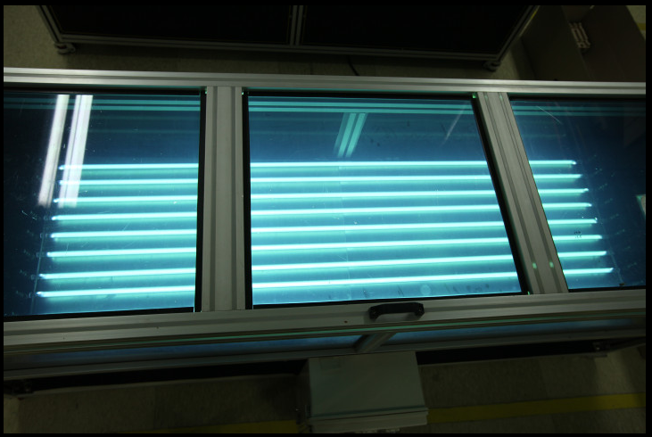
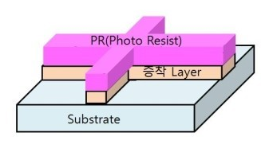
에프엔에스테크
083500 |  |  |  | 현재주가 | PBR | ROE | PER | 상장주식수 | 추정 EPS | Target PER | Target PBR | TP | Upside | Call
디스플레이장비 |  |  |  | 11,000 | 1.34 | 3.27% | 42.96 | 7,261,901 | 6,388 | 10.00 | 5.03 | 63,876 | 480.7% | BUY

억원 | 2017 | 2018 | 2019 | 2020E | 2021E | 2022E |  |  |  |  | 2017 | 2018 | 2019 | 2020E | 2021E | 2022E
매출액 | #REF! | 8,144 | 8,076 | 9,307 | 10,092 | #REF! |  |  |  | 지배총자본 | 382 | 424 | 459 | 923 | 1,412 | #REF! |  | 단위: 억원
컨센 |  |  |  | 1,262 |  |  |  |  |  | TP |  |  |  |  |  |  |  | 매출원가 고정비
장비사업 | #REF! | #REF! | #REF! | 0 | #REF! | #REF! |  |  |  | 지배순이익 | #REF! | 350 | 286 | 464 | 489 | #REF! |  |  | 16 | 17 | 18 | 19 | 20E | 21E | 22E
% YoY |  | #REF! | #REF! | #REF! | #REF! | #REF! |  |  |  | BPS | 5,259 | 5,842 | 6,319 | 12,707 | 19,442 | #REF! |  | 급여 | 49 | 71 | 66 | 79 | 83 | 87 | 92
% QoQ |  |  |  |  |  |  |  |  |  | %yoy |  | 11% | 8% | 101% | 53% | #REF! |  | 감가상각비 | 7 | 11 | 10 | 9 | 9 | 9 | 8
분기배분 | #REF! | #REF! | #REF! | 0% | #REF! | #REF! |  |  |  | EPS | #REF! | 4,820 | 3,938 | 6,388 | 6,735 | #REF!
매출원가 | #REF! | #REF! | #REF! | #REF! | #REF! | #REF! |  |  |  | %yoy |  | #REF! | -18% | 62% | 5% | #REF! |  | 고정비 | 56 | 81 | 76 | 89 | 93 | 96 | 100
매출원가율 | #REF! | #REF! | #REF! | #REF! | #REF! | #REF! |  |  |  | ROE | #REF! | 83% | 62% | 50% | 35% | #REF! | `
고정비 | #REF! | #REF! | #REF! | #REF! | #REF! | #REF! |  |  |  | PBR | 7.40 | 4.80 | #REF! | #REF! | #REF! | #REF! |  | 판관비 고정비
비율 | #REF! | #REF! | #REF! | #REF! | #REF! | #REF! |  |  |  | PER | #REF! | #REF! | #REF! | #REF! | #REF! | #REF! |  |  | 16 | 17 | 18 | 19 | 20E | 21E | 22E
변동비 | #REF! | #REF! | #REF! | #REF! | #REF! | #REF! |  |  |  |  |  |  |  |  |  |  |  | 급여 | 24 | 25 | 20 | 24 | 24 | 24 | 24
비율 | #REF! | #REF! | #REF! | #REF! | #REF! | #REF! |  |  |  |  |  |  |  |  |  |  |  | 감가상각비 | 1 | 1 | 2 | 2 | 2 | 2 | 2
매출총이익 | #REF! | #REF! | #REF! | #REF! | #REF! | #REF! |  |  |  |  |  |  |  |  |  |  |  | 무형자산 상각비 | 1 | 0 | 0 | 0 | 0 | 0 | 0
GPM | #REF! | #REF! | #REF! | #REF! | #REF! | #REF! |  |  |  |  |  |  |  |  |  |  |  | 고정비 | 26 | 26 | 22 | 26 | 26 | 26 | 26
부품사업 | #REF! | #REF! | #REF! | #REF! | #REF! | #REF!
매출원가 | #REF! | #REF! | #REF! | #REF! | #REF! | #REF!
% YoY |  | #REF! | #REF! | #REF! | #REF! | #REF!
% of sales | #REF! | #REF! | #REF! | #REF! | #REF! | #REF!
고정비 | #REF! | #REF! | #REF! | #REF! | #REF! | #REF!
비율 | #REF! | ` | #REF! | #REF! | #REF! | #REF!
변동비 | #REF! | #REF! | #REF! | #REF! | #REF! | #REF!
비율 | #REF! | #REF! | #REF! | #REF! | #REF! | #REF!
매출총이익 | #REF! | #REF! | #REF! | #REF! | #REF! | #REF!
GPM | #REF! | #REF! | #REF! | #REF! | #REF! | #REF!
매출원가 | #REF! | 6,479 | 6,437 | 7,386 | 8,030 | #REF!
매출총이익 | #REF! | 1,665 | 1,639 | 1,921 | 2,062 | #REF!
판관비 | #REF! | 1072 | 958 | 1140 | 1057 | #REF!
% of sales | #REF! | 13% | 12% | 12% | 10% | #REF!
영업이익 | #REF! | 593 | 681 | 780 | 1005 | #REF!
컨센 |  |  |  | 165
OPM | #REF! | 7.3% | 8.4% | 8.4% | 10.0% | #REF! | 가이던스 13%
% YoY |  | #REF! | 14.8% | 14.6% | 28.7% | #REF!
당기순이익 | #REF! | 350 | 286 | 464 | 489 | #REF!
컨센 |  |  |  | 130
지배주주순이익 | #REF! | 350 | 286 | 464 | 489 | #REF!
NPM | #REF! | 4.3% | 3.5% | 5.0% | 4.8% | #REF!

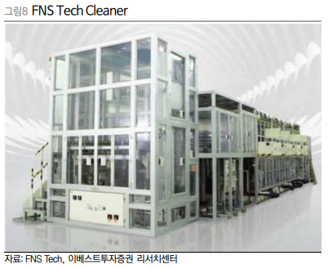
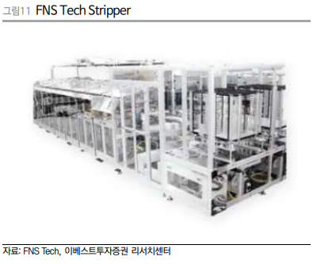

투자포인트 | 1. 디스플레이 산업 대규모 증설
 | 삼성디스플레이의 올해 LCD 스크랩(L8라인)에 따른 QD-OLED 투자 가시화
 | L7-2라인 스크랩 후 중소형 OLED A4 라인으로 전환예정 (4분기 예상)
 | 아이폰12 전 모델 OLED 적용 예정, 아이패드/맥북 oled 채택 가능성 높아지고, 애플이 22년에 폴더블 폰을 출시할 경우 2022년부터 공급부족 예상됨
 | BOE와 CSOT의 폴더블 패널 품질이 너무 낮아 올해 하반기부터 화웨이(15만대), 샤오미(20만대), 모토로라(20만대) SDC에 물량 요청
 | 따라서 4Q20부터 A4-2를 시작으로 21년~22년 A5 1~4라인 장비발주 예상

투자포인트 | 디스플레이 wet 장비 시장에서 독점적 지위를 가져갈 것으로 파악
 | wet 장비에서 주요 경쟁사인 세메스가 wet 장비 사업을 정리하는 것으로 파악
 | 또 다른 경쟁사 케이씨텍은 19.12.31 삼성디스플레이가 발주한(L8-1-1) 물량을 수주하지 못함
 | 기존 후공정세정장비, 박리 장비는 90% 이상 점유율을 갖고 있었으나, 전공정 세정장비와 습식식각의 경우 세메스가 90% 독점
 | 하지만 세메스의 wet장비 영업중단으로 습식식각 부분에서도 독점이 예상됨
 | 건식식각과 습식식각 장단점이 있지만 공정에서 식각을 여러번 하기 때문에 두 장비가 모두 사용됨 (건식식각 납품회사 아이씨디와 크로스체크)
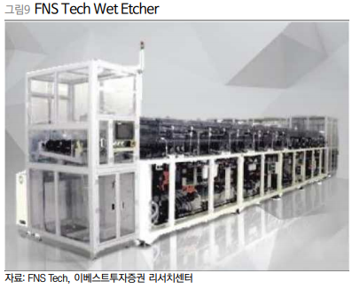
 | A4(L7-2)전환, A5라인 증설 시 과거 A4(L7-1라인)전환 시 나왔던 15K당 수주액이 클 가능성이 높음

투자포인트 | 부품 사업부의 반도체시장 진출
 | 반도체 공정상 물을 사용할 때 초고순도의 물을 사용해야 하는데
 | 물이 UV램프를 통과하면 초고순도의 물이 됨
 | 소모품으로 포토사이언스(일본)가 독점했으나 공급 이원화가 진행중
 | 18년 80억, 19년 90억
 | 삼성전자 수요는 연 200억원 수준으로 시장규모가 크진 않음/ 전체 시장규모 500억
 | 올해 더 늘어날 수 있을까? 비슷한 수준일 것으로 판단
 | 하이닉스, LG전자쪽에도 컨택중/ 가시적인 성과는 아직

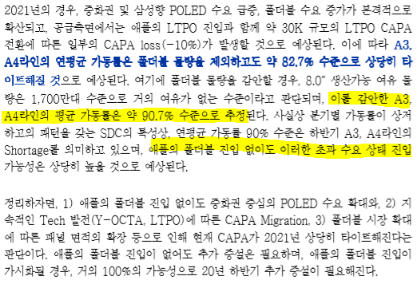
 | UV램프

